Feuil1
RECETTES | EXERCICE N | EXERCICE N-1 | ECART N/N-1 % | DEPENSES | EXERCICE N | EXERCICE N-1 | ECART N/N-1 %

COTISATIONS | 714.00 | 806.00 | -11.41 | BUREAU | 1061.06 | 250.66 | 323.31
SPONSORS | 780.00 | 800.00 | -2.50 | FRAIS BANCAIRES | 858.44 | 836.13 | 2.67
BAR RESTAURANT | 3202.39 | 2905.47 | 10.22 | ASSURANCES | 558.03 | 515.81 | 8.19
EVENEMENT | 81.00 | 80.50 | 0.62 | COTISATIONS | 45.00 | 65.00 | -30.77
GRAINE ET JEU | 548.08 | 45.00 | 1117.96 | COMMUNICATION | 6108.98 | 5142.40 | 18.8
STAND LIBRAIRES | 3939.44 | 3644.40 | 8.10 | TEL TIMBRES INTERNET | 275.41 | 377.98 | -27.14
VENTES LIVRES | 55655.53 | 50494.81 | 10.22 | LOCATION | 1120.00 | 1020.00 | 9.8
AUTRES | 1.00 |  |  | INTERVENANTS | 3785.50 | 5558.84 | -31.9
SUBVENTIONS | 18780.00 | 23830.93 | -21.19 | RESTAURANT HOTEL | 10974.29 | 10630.95 | 3.23
RB | 1084.30 | 669.50 | 61.96 | TRANSPORTS | 4903.10 | 4835.50 | 1.4
 |  |  |  | AMENAGEMENT SALLE | 1535.45 | 2004.10 | -23.38
 |  |  |  | LIBRAIRES EDITEURS AUTEURS | 53238.69 | 48090.46 | 10.71
 |  |  |  | DIVERS | 126.00 | 122.80 | 2.61
TOTAL RECETTES | 84785.74 | 83276.61 | 1.81

INTERETS LIVRET | 82.62 |  |  | TOTAL DEPENSES | 84589.95 | 79450.63 | 6.47

RESULTAT | 278.41 | 3825.98

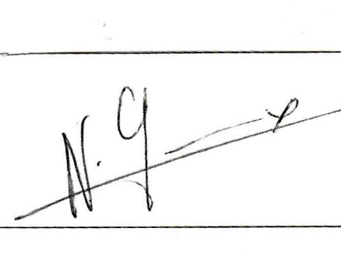
AVOIRS | CPTE COURANT | LIVRET A | TOTAL | APPROUVE LE 31 /08 /19

2018-08-31 | 657.56 | 16169.46 | 16827.02 | La présidente Nicole GREMEAUX
2019-08-31 | 1216.35 | 16752.08 | 17968.43

